Calc
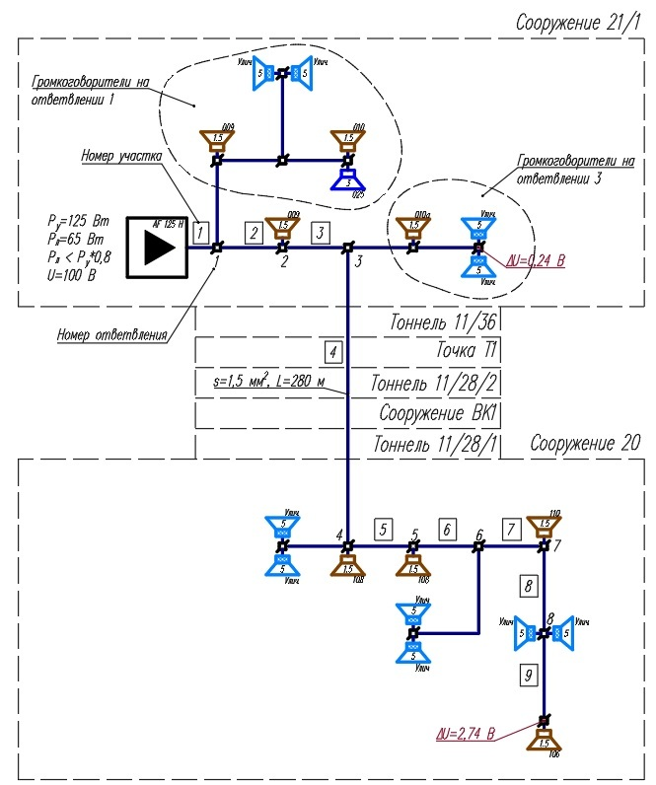
№ участка | Длина участка до ответвления, м | Количество ГГ указанной мощности на ответвлении, шт. |  |  |  |  |  |  |  | Сечение проводника на участке, мм2
 |  | 1.5 | 2 | 3 | 4 | 5 | 6 | 10 | 20
1 |  |  |  |  |  |  |  |  |  | 2.5
2 |  |  |  |  |  |  |  |  |  | 1.5
3 |  |  |  |  |  |  |  |  |  | 1.5
4 |  |  |  |  |  |  |  |  |  | 1.5
5 |  |  |  |  |  |  |  |  |  | 1.5
6 |  |  |  |  |  |  |  |  |  | 1.5
7 |  |  |  |  |  |  |  |  |  | 1.5
8 |  |  |  |  |  |  |  |  |  | 1.5
9 |  |  |  |  |  |  |  |  |  | 1.5
10 |  |  |  |  |  |  |  |  |  | 1.5
11 |  |  |  |  |  |  |  |  |  | 1.5
12 |  |  |  |  |  |  |  |  |  | 1.5
13 |  |  |  |  |  |  |  |  |  | 1.5
14 |  |  |  |  |  |  |  |  |  | 1.5
15 |  |  |  |  |  |  |  |  |  | 1.5
16 |  |  |  |  |  |  |  |  |  | 1.5
17 |  |  |  |  |  |  |  |  |  | 1.5
18 |  |  |  |  |  |  |  |  |  | 1.5
19 |  |  |  |  |  |  |  |  |  | 1.5
20 |  |  |  |  |  |  |  |  |  | 1.5
21 |  |  |  |  |  |  |  |  |  | 1.5
22 |  |  |  |  |  |  |  |  |  | 1.5
23 |  |  |  |  |  |  |  |  |  | 1.5
24 |  |  |  |  |  |  |  |  |  | 1.5
25 |  |  |  |  |  |  |  |  |  | 1.5
26 |  |  |  |  |  |  |  |  |  | 1.5
27 |  |  |  |  |  |  |  |  |  | 1.5
28 |  |  |  |  |  |  |  |  |  | 1.5
29 |  |  |  |  |  |  |  |  |  | 1.5
30 |  |  |  |  |  |  |  |  |  | 1.5
31 |  |  |  |  |  |  |  |  |  | 1.5
32 |  |  |  |  |  |  |  |  |  | 1.5
33 |  |  |  |  |  |  |  |  |  | 1.5
34 |  |  |  |  |  |  |  |  |  | 1.5
35 |  |  |  |  |  |  |  |  |  | 1.5

 |  |  | Суммарное падение напряжения, В |  |  |  |  |  |  | 0.00

